테스트 케이스별 결과 화면
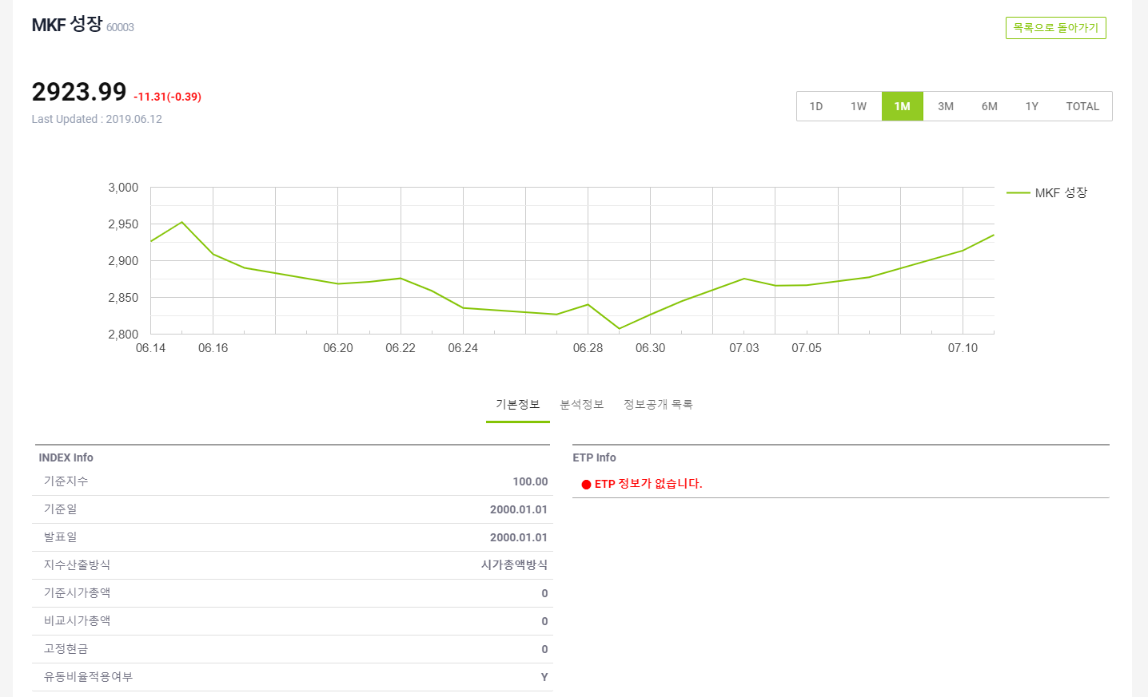
ETP 플랫폼 구축 |  |  |  | 단위테스트 결과서
단위테스트 ID | UT-IDX_MNG_02 | 단위테스트명 | 지수 관리 목록
업무구분 | INDEX | 작성자 | 박중근

1. 지수 리스트 출력 및 그래프 클릭시 이동
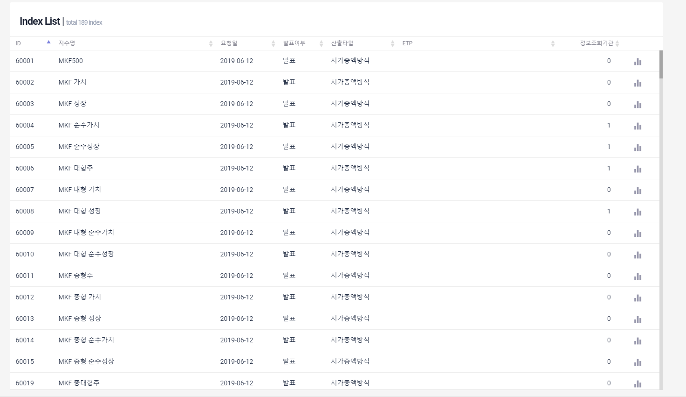

2. 상세 화면 이동

